A010002
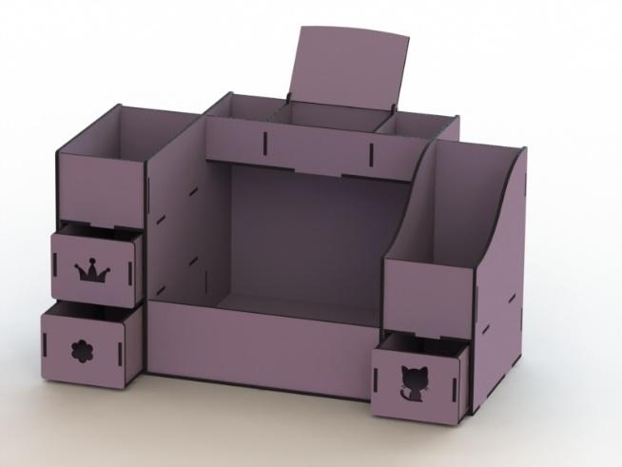
A010002 | ميكب Organizer بدرج - A | نوع الخشب المستخدم | تكلفة وحدة الأخشاب | إجمالي تكلفة الأخشاب | عدد القطع | عدد دقائق الطباعة | تكلفة الدقيقة | إجمالى تكلفة الطباعة | سعر بيع الدقيقة | إجمالي سعر بيع الطباعة | التكلفة الإجمالية | البيع الإجمالي | تكلفة القطعة | بيع القطعة
 |  | 0.30 | 33.33 | 33.33 | 3.00 | 33.00 | 0.50 | 16.50 | 1.00 | 33.00 | 49.83 | 66.33 | 16.61 | 22.11
 |  | عدد الأرباع |  |  |  |  |  |  |  |  | تكلفة اللاصق | تكلفة اللاصق | تكلفة العمالة | تكلفة العمالة
 |  | 1 |  |  |  |  |  |  |  |  | 0 | 0 | 1 | 1
 |  | سعر اللوح |  |  |  |  |  |  |  |  | تكلفة الديزاين | تكلفة الديزاين | تكلفة التكييس | تكلفة التكييس
 |  | 100.00 |  |  |  |  |  |  |  |  | 0 | 0 | 1 | 1
 |  | مقسم إلى |  |  |  |  |  |  |  |  | تكلفة إضافية | تكلفة إضافية | تكلفة إضافية | تكلفة إضافية | فرق القطعة
 |  | 3 |  |  |  |  |  |  |  |  | 0 | 0 | 7 | 7 | 5.50
 |  |  |  |  |  |  |  |  |  |  | إجمالي التكلفة | إجمالي البيع | صافي التكلفة | صافي البيع | إجمالي الفرق
 |  |  |  |  |  |  |  |  |  |  | 49.83 | 66.33 | 25.61 | 31.11 | 16.50

A020007
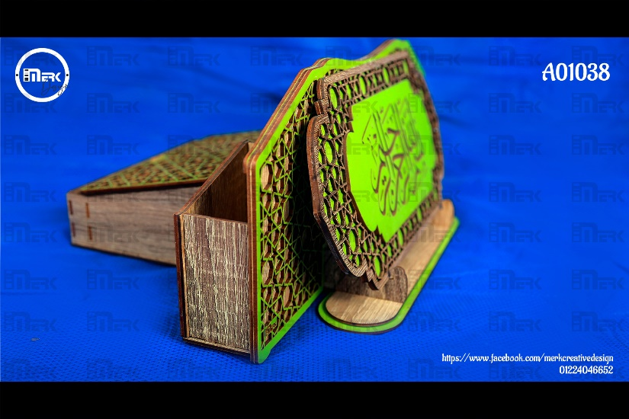
A020007 | مقلمة صغيره مع حامل موبايل | نوع الخشب المستخدم | تكلفة وحدة الأخشاب | إجمالي تكلفة الأخشاب | عدد القطع | عدد دقائق الطباعة | تكلفة الدقيقة | إجمالى تكلفة الطباعة | سعر بيع الدقيقة | إجمالي سعر بيع الطباعة | التكلفة الإجمالية | البيع الإجمالي | تكلفة القطعة | بيع القطعة
 |  | 0.30 | 33.33 | 33.33 | 2.00 | 60.00 | 0.50 | 30.00 | 0.60 | 36.00 | 63.33 | 69.33 | 31.67 | 34.67
 |  | عدد الأرباع |  |  |  |  |  |  |  |  | تكلفة اللاصق | تكلفة اللاصق | تكلفة العمالة | تكلفة العمالة
 |  | 1 |  |  |  |  |  |  |  |  | 0 | 0 | 0 | 2
 |  | سعر اللوح |  |  |  |  |  |  |  |  | تكلفة الديزاين | تكلفة الديزاين | تكلفة التكييس | تكلفة التكييس
 |  | 100.00 |  |  |  |  |  |  |  |  | 0 | 0 | 0 | 2
 |  | مقسم إلى |  |  |  |  |  |  |  |  | تكلفة إضافية | تكلفة إضافية | تكلفة إضافية | تكلفة إضافية | فرق القطعة
 |  | 3 |  |  |  |  |  |  |  |  | 0 | 0 | 0 | 0 | 7.00
 |  |  |  |  |  |  |  |  |  |  | إجمالي التكلفة | إجمالي البيع | صافي التكلفة | صافي البيع | إجمالي الفرق
 |  |  |  |  |  |  |  |  |  |  | 63.33 | 69.33 | 31.67 | 38.67 | 14.00

A020010
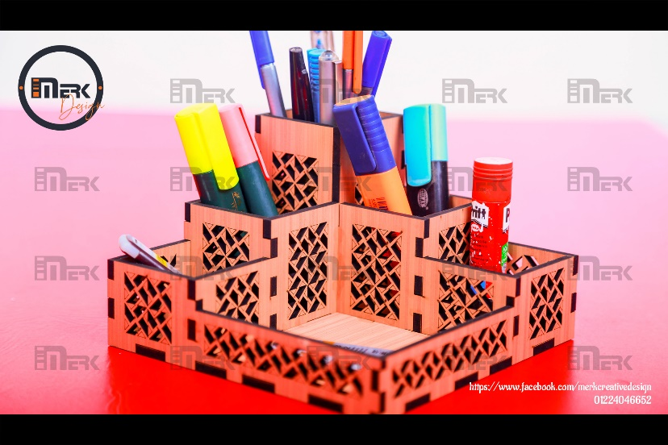
A020010 | مقلمة صغيره مع حامل موبايل | نوع الخشب المستخدم | تكلفة وحدة الأخشاب | إجمالي تكلفة الأخشاب | عدد القطع | عدد دقائق الطباعة | تكلفة الدقيقة | إجمالى تكلفة الطباعة | سعر بيع الدقيقة | إجمالي سعر بيع الطباعة | التكلفة الإجمالية | البيع الإجمالي | تكلفة القطعة | بيع القطعة
 |  | 0.30 | 33.33 | 33.33 | 8.00 | 50.00 | 0.50 | 25.00 | 1.00 | 50.00 | 58.33 | 83.33 | 7.29 | 10.42
 |  | عدد الأرباع |  |  |  |  |  |  |  |  | تكلفة اللاصق | تكلفة اللاصق | تكلفة العمالة | تكلفة العمالة
 |  | 1 |  |  |  |  |  |  |  |  | 0 | 0 | 0 | 0
 |  | سعر اللوح |  |  |  |  |  |  |  |  | تكلفة الديزاين | تكلفة الديزاين | تكلفة التكييس | تكلفة التكييس
 |  | 100.00 |  |  |  |  |  |  |  |  | 0 | 0 | 0 | 0
 |  | مقسم إلى |  |  |  |  |  |  |  |  | تكلفة إضافية | تكلفة إضافية | تكلفة إضافية | تكلفة إضافية | فرق القطعة
 |  | 3 |  |  |  |  |  |  |  |  | 0 | 0 | 0 | 0 | 3.13
 |  |  |  |  |  |  |  |  |  |  | إجمالي التكلفة | إجمالي البيع | صافي التكلفة | صافي البيع | إجمالي الفرق
 |  |  |  |  |  |  |  |  |  |  | 58.33 | 83.33 | 7.29 | 10.42 | 25.00

A020013
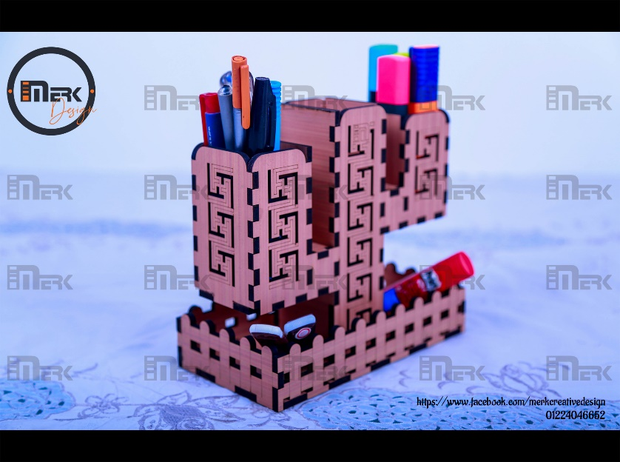
A020013 | مقلمة صبار - A 3mm | نوع الخشب المستخدم | تكلفة وحدة الأخشاب | إجمالي تكلفة الأخشاب | عدد القطع | عدد دقائق الطباعة | تكلفة الدقيقة | إجمالى تكلفة الطباعة | سعر بيع الدقيقة | إجمالي سعر بيع الطباعة | التكلفة الإجمالية | البيع الإجمالي | تكلفة القطعة | بيع القطعة
 |  | 0.30 | 33.33 | 33.33 | 6.00 | 75.00 | 0.20 | 15.00 | 0.60 | 45.00 | 48.33 | 78.33 | 8.06 | 13.06
 |  | عدد الأرباع |  |  |  |  |  |  |  |  | تكلفة اللاصق | تكلفة اللاصق | تكلفة العمالة | تكلفة العمالة
 |  | 1 |  |  |  |  |  |  |  |  | 0 | 0 | 0 | 0
 |  | سعر اللوح |  |  |  |  |  |  |  |  | تكلفة الديزاين | تكلفة الديزاين | تكلفة التكييس | تكلفة التكييس
 |  | 100.00 |  |  |  |  |  |  |  |  | 0 | 0 | 0 | 0
 |  | مقسم إلى |  |  |  |  |  |  |  |  | تكلفة إضافية | تكلفة إضافية | تكلفة إضافية | تكلفة إضافية | فرق القطعة
 |  | 3 |  |  |  |  |  |  |  |  | 0 | 0 | 0 | 0 | 5.00
 |  |  |  |  |  |  |  |  |  |  | إجمالي التكلفة | إجمالي البيع | صافي التكلفة | صافي البيع | إجمالي الفرق
 |  |  |  |  |  |  |  |  |  |  | 48.33 | 78.33 | 8.06 | 13.06 | 30.00

A020013 | مقلمة صبار - B | نوع الخشب المستخدم | تكلفة وحدة الأخشاب | إجمالي تكلفة الأخشاب | عدد القطع | عدد دقائق الطباعة | تكلفة الدقيقة | إجمالى تكلفة الطباعة | سعر بيع الدقيقة | إجمالي سعر بيع الطباعة | التكلفة الإجمالية | البيع الإجمالي | تكلفة القطعة | بيع القطعة
 |  | 0.30 | 33.33 | 33.33 | 6.00 | 75.00 | 0.50 | 37.50 | 1.00 | 75.00 | 70.83 | 108.33 | 11.81 | 18.06
 |  | عدد الأرباع |  |  |  |  |  |  |  |  | تكلفة اللاصق | تكلفة اللاصق | تكلفة العمالة | تكلفة العمالة
 |  | 1 |  |  |  |  |  |  |  |  | 0 | 0 | 0 | 1
 |  | سعر اللوح |  |  |  |  |  |  |  |  | تكلفة الديزاين | تكلفة الديزاين | تكلفة التكييس | تكلفة التكييس
 |  | 100.00 |  |  |  |  |  |  |  |  | 0 | 0 | 0 | 1
 |  | مقسم إلى |  |  |  |  |  |  |  |  | تكلفة إضافية | تكلفة إضافية | تكلفة إضافية | تكلفة إضافية | فرق القطعة
 |  | 3 |  |  |  |  |  |  |  |  | 0 | 0 | 0 | 1 | 9.25
 |  |  |  |  |  |  |  |  |  |  | إجمالي التكلفة | إجمالي البيع | صافي التكلفة | صافي البيع | إجمالي الفرق
 |  |  |  |  |  |  |  |  |  |  | 70.83 | 108.33 | 11.81 | 21.06 | 55.50

A020014
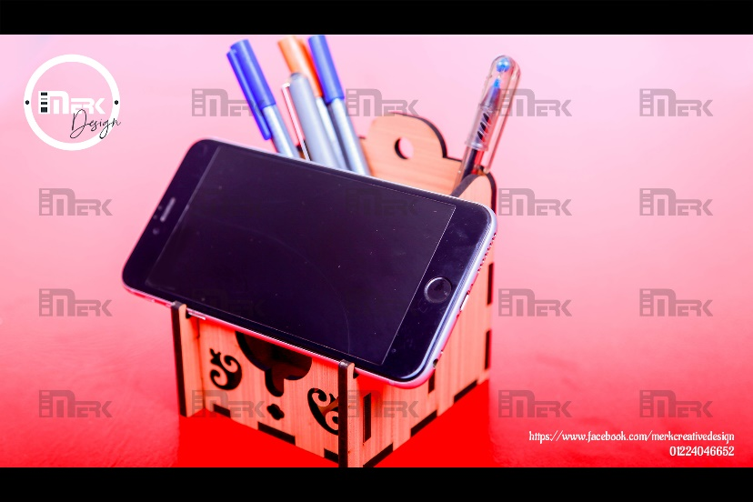
A020014 | مقلمة صغيره مع حامل موبايل | نوع الخشب المستخدم | تكلفة وحدة الأخشاب | إجمالي تكلفة الأخشاب | عدد القطع | عدد دقائق الطباعة | تكلفة الدقيقة | إجمالى تكلفة الطباعة | سعر بيع الدقيقة | إجمالي سعر بيع الطباعة | التكلفة الإجمالية | البيع الإجمالي | تكلفة القطعة | بيع القطعة
 |  | 0.30 | 33.33 | 33.33 | 18.00 | 50.00 | 0.20 | 10.00 | 0.60 | 30.00 | 43.33 | 63.33 | 2.41 | 3.52
 |  | عدد الأرباع |  |  |  |  |  |  |  |  | تكلفة اللاصق | تكلفة اللاصق | تكلفة العمالة | تكلفة العمالة
 |  | 1 |  |  |  |  |  |  |  |  | 0 | 0 | 0 | 0
 |  | سعر اللوح |  |  |  |  |  |  |  |  | تكلفة الديزاين | تكلفة الديزاين | تكلفة التكييس | تكلفة التكييس
 |  | 100.00 |  |  |  |  |  |  |  |  | 0 | 0 | 0 | 0
 |  | مقسم إلى |  |  |  |  |  |  |  |  | تكلفة إضافية | تكلفة إضافية | تكلفة إضافية | تكلفة إضافية | فرق القطعة
 |  | 3 |  |  |  |  |  |  |  |  | 0 | 0 | 0 | 0 | 1.11
 |  |  |  |  |  |  |  |  |  |  | إجمالي التكلفة | إجمالي البيع | صافي التكلفة | صافي البيع | إجمالي الفرق
 |  |  |  |  |  |  |  |  |  |  | 43.33 | 63.33 | 2.41 | 3.52 | 20.00

A020017
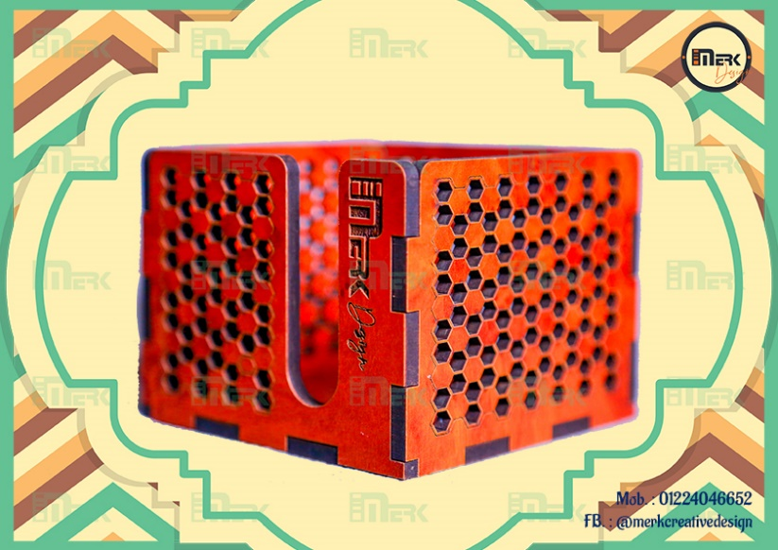
A020017 | مقلمة مربعه 4 اقسام هرمية | نوع الخشب المستخدم | تكلفة وحدة الأخشاب | إجمالي تكلفة الأخشاب | عدد القطع | عدد دقائق الطباعة | تكلفة الدقيقة | إجمالى تكلفة الطباعة | سعر بيع الدقيقة | إجمالي سعر بيع الطباعة | التكلفة الإجمالية | البيع الإجمالي | تكلفة القطعة | بيع القطعة
 |  | 0.30 | 33.33 | 33.33 | 19.00 | 35.00 | 0.20 | 7.00 | 0.60 | 21.00 | 40.33 | 54.33 | 2.12 | 2.86
 |  | عدد الأرباع |  |  |  |  |  |  |  |  | تكلفة اللاصق | تكلفة اللاصق | تكلفة العمالة | تكلفة العمالة
 |  | 1 |  |  |  |  |  |  |  |  | 0 | 0 | 0 | 0
 |  | سعر اللوح |  |  |  |  |  |  |  |  | تكلفة الديزاين | تكلفة الديزاين | تكلفة التكييس | تكلفة التكييس
 |  | 100.00 |  |  |  |  |  |  |  |  | 0 | 0 | 0 | 0
 |  | مقسم إلى |  |  |  |  |  |  |  |  | تكلفة إضافية | تكلفة إضافية | تكلفة إضافية | تكلفة إضافية | فرق القطعة
 |  | 3 |  |  |  |  |  |  |  |  | 0 | 0 | 0 | 0 | 0.74
 |  |  |  |  |  |  |  |  |  |  | إجمالي التكلفة | إجمالي البيع | صافي التكلفة | صافي البيع | إجمالي الفرق
 |  |  |  |  |  |  |  |  |  |  | 40.33 | 54.33 | 2.12 | 2.86 | 14.00

A020020

A020020 | مقلمة مربعه 4 اقسام هرمية | نوع الخشب المستخدم | تكلفة وحدة الأخشاب | إجمالي تكلفة الأخشاب | عدد القطع | عدد دقائق الطباعة | تكلفة الدقيقة | إجمالى تكلفة الطباعة | سعر بيع الدقيقة | إجمالي سعر بيع الطباعة | التكلفة الإجمالية | البيع الإجمالي | تكلفة القطعة | بيع القطعة
 |  | 0.30 | 33.33 | 33.33 | 12.00 | 60.00 | 0.20 | 12.00 | 0.70 | 42.00 | 45.33 | 75.33 | 3.78 | 6.28
 |  | عدد الأرباع |  |  |  |  |  |  |  |  | تكلفة اللاصق | تكلفة اللاصق | تكلفة العمالة | تكلفة العمالة
 |  | 1 |  |  |  |  |  |  |  |  | 0 | 0 | 0 | 0
 |  | سعر اللوح |  |  |  |  |  |  |  |  | تكلفة الديزاين | تكلفة الديزاين | تكلفة التكييس | تكلفة التكييس
 |  | 100.00 |  |  |  |  |  |  |  |  | 0 | 0 | 0 | 0
 |  | مقسم إلى |  |  |  |  |  |  |  |  | تكلفة إضافية | تكلفة إضافية | تكلفة إضافية | تكلفة إضافية | فرق القطعة
 |  | 3 |  |  |  |  |  |  |  |  | 0 | 0 | 0 | 0 | 2.50
 |  |  |  |  |  |  |  |  |  |  | إجمالي التكلفة | إجمالي البيع | صافي التكلفة | صافي البيع | إجمالي الفرق
 |  |  |  |  |  |  |  |  |  |  | 45.33 | 75.33 | 3.78 | 6.28 | 30.00

A020021
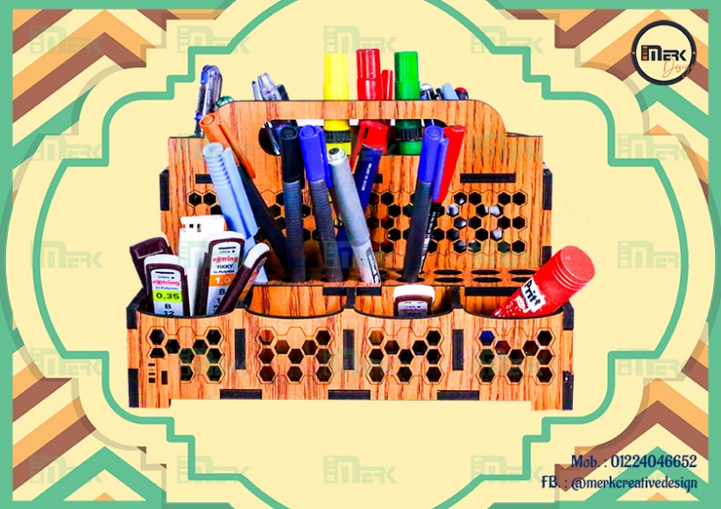
A020021 | مقلمة هندسية دورين | نوع الخشب المستخدم | تكلفة وحدة الأخشاب | إجمالي تكلفة الأخشاب | عدد القطع | عدد دقائق الطباعة | تكلفة الدقيقة | إجمالى تكلفة الطباعة | سعر بيع الدقيقة | إجمالي سعر بيع الطباعة | التكلفة الإجمالية | البيع الإجمالي | تكلفة القطعة | بيع القطعة
 |  | 0.30 | 33.33 | 33.33 | 5.00 | 52.00 | 0.20 | 10.40 | 0.60 | 31.20 | 43.73 | 64.53 | 8.75 | 12.91
 |  | عدد الأرباع |  |  |  |  |  |  |  |  | تكلفة اللاصق | تكلفة اللاصق | تكلفة العمالة | تكلفة العمالة
 |  | 1 |  |  |  |  |  |  |  |  | 0 | 0 | 0 | 0
 |  | سعر اللوح |  |  |  |  |  |  |  |  | تكلفة الديزاين | تكلفة الديزاين | تكلفة التكييس | تكلفة التكييس
 |  | 100.00 |  |  |  |  |  |  |  |  | 0 | 0 | 0 | 0
 |  | مقسم إلى |  |  |  |  |  |  |  |  | تكلفة إضافية | تكلفة إضافية | تكلفة إضافية | تكلفة إضافية | فرق القطعة
 |  | 3 |  |  |  |  |  |  |  |  | 0 | 0 | 0 | 0 | 4.16
 |  |  |  |  |  |  |  |  |  |  | إجمالي التكلفة | إجمالي البيع | صافي التكلفة | صافي البيع | إجمالي الفرق
 |  |  |  |  |  |  |  |  |  |  | 43.73 | 64.53 | 8.75 | 12.91 | 20.80

A020022
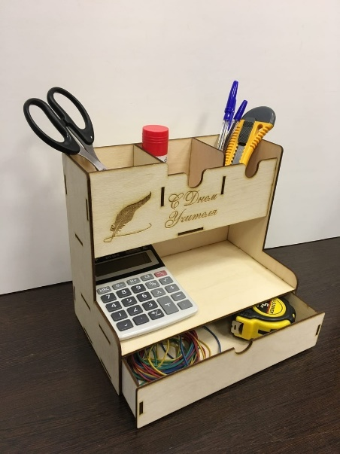
A020022 | مقلمه 3 ادوار ودرج | نوع الخشب المستخدم | تكلفة وحدة الأخشاب | إجمالي تكلفة الأخشاب | عدد القطع | عدد دقائق الطباعة | تكلفة الدقيقة | إجمالى تكلفة الطباعة | سعر بيع الدقيقة | إجمالي سعر بيع الطباعة | التكلفة الإجمالية | البيع الإجمالي | تكلفة القطعة | بيع القطعة
 |  | 0.30 | 33.33 | 33.33 | 4.00 | 40.00 | 0.20 | 8.00 | 2.00 | 80.00 | 41.33 | 113.33 | 10.33 | 28.33
 |  | عدد الأرباع |  |  |  |  |  |  |  |  | تكلفة اللاصق | تكلفة اللاصق | تكلفة العمالة | تكلفة العمالة
 |  | 1 |  |  |  |  |  |  |  |  | 0 | 0 | 0 | 0
 |  | سعر اللوح |  |  |  |  |  |  |  |  | تكلفة الديزاين | تكلفة الديزاين | تكلفة التكييس | تكلفة التكييس
 |  | 100.00 |  |  |  |  |  |  |  |  | 0 | 0 | 0 | 0
 |  | مقسم إلى |  |  |  |  |  |  |  |  | تكلفة إضافية | تكلفة إضافية | تكلفة إضافية | تكلفة إضافية | فرق القطعة
 |  | 3 |  |  |  |  |  |  |  |  | 0 | 0 | 0 | 0 | 18.00
 |  |  |  |  |  |  |  |  |  |  | إجمالي التكلفة | إجمالي البيع | صافي التكلفة | صافي البيع | إجمالي الفرق
 |  |  |  |  |  |  |  |  |  |  | 41.33 | 113.33 | 10.33 | 28.33 | 72.00

